최종 상권
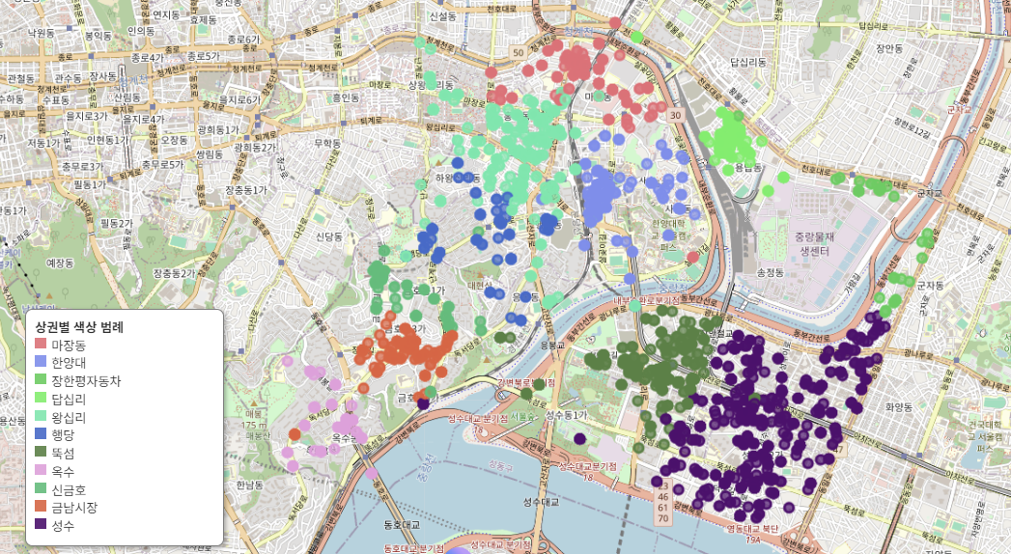
원본데이터 |  | 상권 매핑 후
지역명 | 점포수 | 상권 | 가맹점수
성수 | 762 | 성수 | 1047
왕십리 | 538 | 왕십리 | 849
뚝섬 | 468 | 뚝섬 | 541
한양대 | 328 | 한양대 | 393
마장동 | 257 | 마장동 | 367
금남시장 | 249 | 금남시장 | 299
답십리 | 179 | 답십리 | 187
옥수 | 121 | 행당 | 155
신금호 | 100 | 신금호 | 149
행당 | 85 | 옥수 | 140
장한평자동차 | 41 | 장한평자동차 | 58
서면역 | 1 | 합계 | 4185
건대입구 | 1
동대문역사문화공원역 | 1
압구정로데오 | 1
오남 | 1
화양시장 | 1
방배역 | 1
미아사거리 | 1
풍산지구 | 1
자양 | 1
합계 | 3138

